規格集計
形量区分（等級）別 集計
掘り取り 5株／区。重量の境界値は上の規格に含みます（50g→2S、700g→3L）。本数は「重量データ」シートから自動計算されます。
規格別本数
 | 試験区 | 対照区
3L | 1 | 0
2L | 0 | 3
L | 7 | 9
M | 13 | 11
S | 32 | 18
2S | 16 | 9
区分外 | 2 | 0
等級 | 重量範囲 | 試験区 |  |  | 対照区
 |  | 本数 | 比率 | 重量(g) | 本数 | 比率 | 重量(g)
3L | 700g以上 | 1 | 1.4% | 720
2L | 500–700g |  |  |  | 3 | 6.0% | 1,647
L | 350–500g | 7 | 9.9% | 3,025 | 9 | 18.0% | 3,698
M | 200–350g | 13 | 18.3% | 3,558 | 11 | 22.0% | 2,743
S | 100–200g | 32 | 45.1% | 4,599 | 18 | 36.0% | 2,413
2S | 50–100g | 16 | 22.5% | 1,054 | 9 | 18.0% | 712
区分外 | 0–50g | 2 | 2.8% | 80
計 |  | 71 | 100.0% | 13,036 | 50 | 100.0% | 11,213

項目 | 単位 | 試験区 | 対照区
総本数 | 本 | 71 | 50
総重量 | g | 13,036 | 11,213
平均一本重 | g | 183.6 | 224.3
標準偏差 | g | 131.4 | 142.7
1株当たり本数 | 本 | 14.2 | 10.0
1株当たり重量 | g | 2607.2 | 2242.6
規格別比率
 | 試験区 | 対照区
3L | 0.014084507042 | 0
2L | 0 | 0.06
L | 0.098591549296 | 0.18
M | 0.18309859155 | 0.22
S | 0.45070422535 | 0.36
2S | 0.22535211268 | 0.18
区分外 | 0.028169014085 | 0
10a換算収量 | kg/10a

対照区比（対照区＝100） |  | 試験区 | 対照区
本数 |  | 142.0 | 100.0
総重量 |  | 116.3 | 100.0
平均一本重 |  | 81.9 | 100.0
M以上 本数 |  | 91.3 | 100.0

被害度
被害度調査
被害度（0〜100）＝（微×1＋小×2＋中×3＋多×4）÷（調査芋数×4）×100 ／ 防除価＝100－（試験区の被害度÷対照区の被害度）×100
被害度（0〜100）
センチュウ類
処理区 | 無 | 微 | 小 | 中 | 多 | 調査芋数 | 被害度 | 防除価
試験区 | 50 | 12 | 5 | 0 | 0 | 67 | 8.2 | 72.0
対照区 | 30 | 0 | 0 | 10 | 6 | 46 | 29.3 | －

コガネムシ類
処理区 | 無 | 微 | 小 | 中 | 多 | 調査芋数 | 被害度 | 防除価
試験区 | 60 | 8 | 0 | 0 | 0 | 68 | 2.9 | 77.0
対照区 | 35 | 0 | 12 | 0 | 0 | 47 | 12.8 | －

被害度まとめ
処理区 | センチュウ類 | コガネムシ類
試験区 | 8.2 | 2.9
対照区 | 29.3 | 12.8

品質区分
品質区分
品質区分の割合
処理区 | A品 | B品 | 丸品 | C品 | 計
試験区 | 63 | 7 | 0 | 1 | 71
対照区 | 45 | 5 | 0 | 0 | 50

各品質区分比率
処理区 | A品 | B品 | 丸品 | C品 | 計
試験区 | 88.7% | 9.9% |  | 1.4% | 100.0%
対照区 | 90.0% | 10.0% |  |  | 100.0%

グラフ（画像）
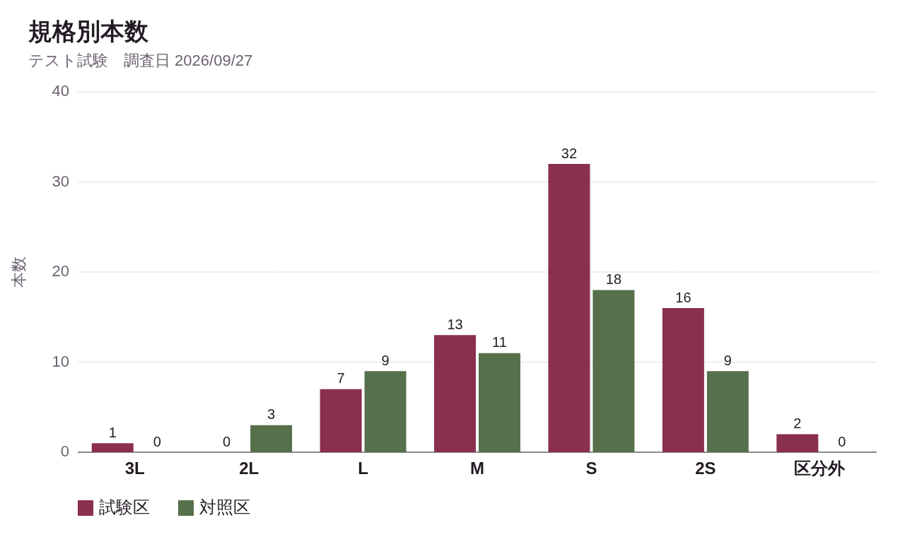
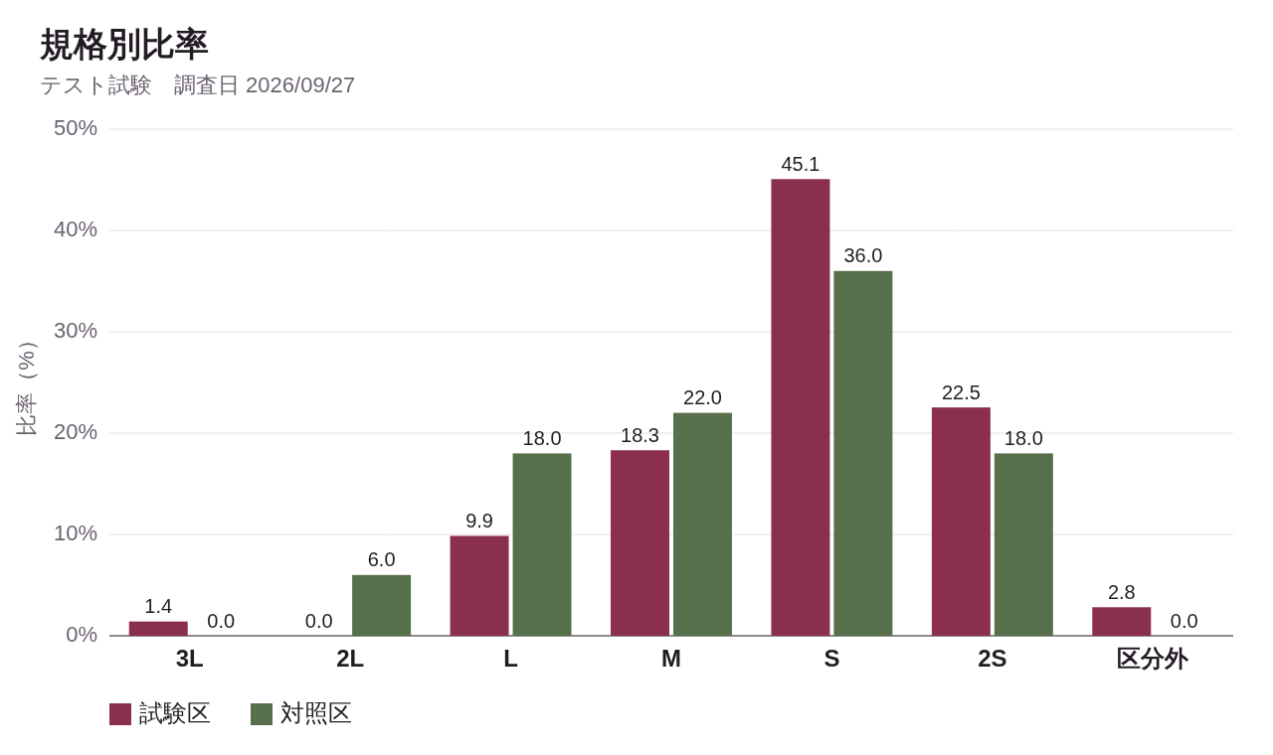
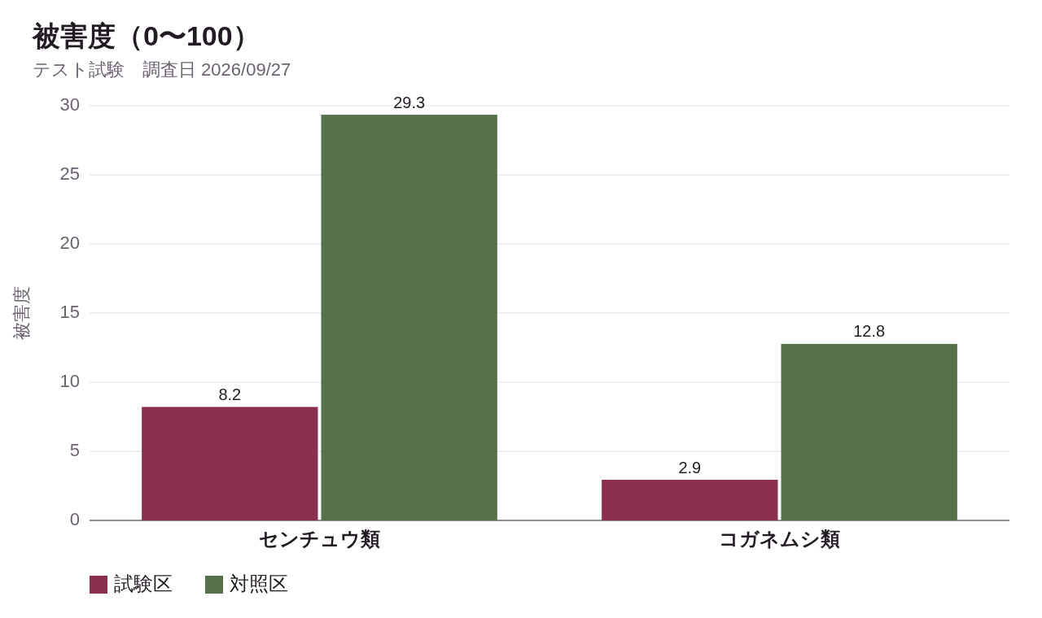
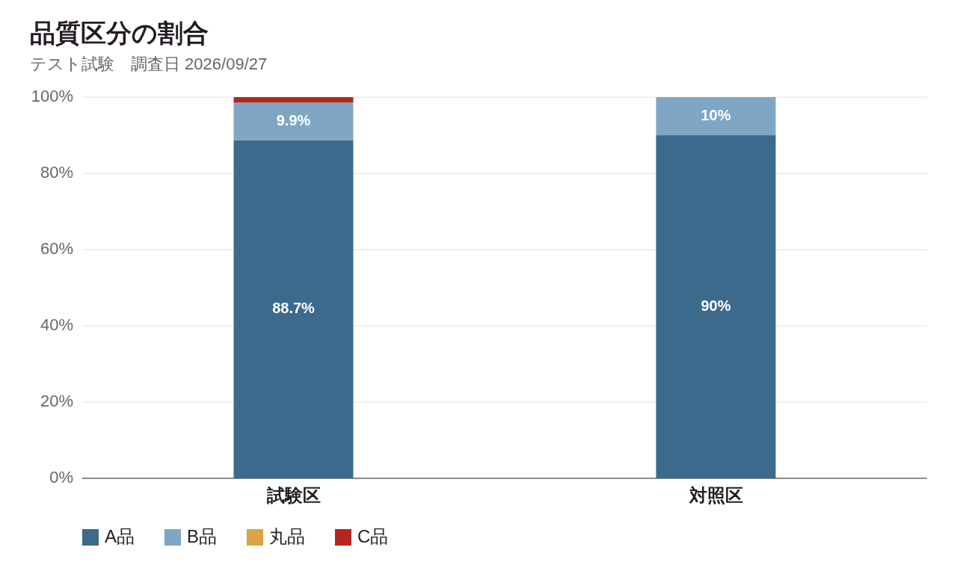
グラフ（画像）
報告書などに貼り付けやすい画像です。数値を修正しても画像は変わりません（各シートのグラフは数値に合わせて変わります）。

